Sheet1
กราฟแสดงค่า แรงดันไฟฟ้าขาเอาต์พุต จากแม่ทั้งสองขั้ว ในกรณีที่ไม่มีไม่มี Shield
กราฟแสดงค่า Magnetic Flux Density จากแม่ทั้งสองขั้ว ในกรณีที่ไม่มีไม่มี Shield
ตัวแปร (หน่วย) | ค่า | หมายเหตุ |  |  |  |  |  | Voutput (mv) |  | (Magnetic Flux Density) (mT)
Vcc (mv) | 3300.00 |  |  |  |  |  | ความสูง (mm) | ไม่มี Shield | มี Shield | ไม่มี Shield | มี Shield
VQ (mv) | 1650.00 |  |  |  |  | N | 10 | 61.95 | 65.8 | -26.47 | -26.4
Sensitivity25°C | 60 |  |  |  |  |  | 15 | 197.2 | 544.3 | -24.21 | -18.43
STC (%/°C) | 0.12 | จาก datasheet |  |  |  |  | 20 | 1153 | 1238 | -8.275 | -6.871
TA (°C) | 25 |  |  |  |  |  | 25 | 1432 | 1458 | -3.626 | -3.196
 |  |  |  |  |  |  | 30 | 1543 | 1555 | -1.779 | -1.586
สูตรหา B |  |  |  |  |  |  | 35 | 1600 | 1605 | -0.8344 | -0.7515
$$\frac{Vcc−V_{Q}}{Sensitivity25°C(1+S_{TC}(T_{A}−25))}$$
 |  |  |  |  |  |  | 40 | 1629 | 1631 | -0.3548 | -0.3244

 |  |  |  |  |  |  |  | Voutput (mv) |  | (Magnetic Flux Density) (mT)
 |  |  |  |  |  |  | ความสูง (mm) | ไม่มี Shield | มี Shield | ไม่มี Shield | มี Shield
 |  |  |  |  |  | S | 10 | 3265 | 3265 | 26.92 | 26.92
 |  |  |  |  |  |  | 15 | 3122 | 2772 | 24.53 | 18.7
 |  |  |  |  |  |  | 20 | 2163 | 2099 | 8.544 | 7.48
 |  |  |  |  |  |  | 25 | 1905 | 1874 | 4.254 | 3.728
 |  |  |  |  |  |  | 30 | 1783 | 1773 | 2.214 | 2.048
 |  |  |  |  |  |  | 35 | 1735 | 1730 | 1.413 | 1.331
 |  |  |  |  |  |  | 40 | 1706 | 1703 | 0.9276 | 0.8866

กราฟแสดงความเป็นเชิงเส้นของ Magnetic Flux Density กับแรงดันไฟฟ้าขาเอาต์พุต จากแม่ทั้งสองขั้ว ในกรณีที่ไม่มีไม่มี Shield
 | 1
-26.47 | 61.95
-24.21 | 197.2
-8.275 | 1153
-3.626 | 1432
-1.779 | 1543
-0.8344 | 1600
-0.3548 | 1629
26.92 | 3265
24.53 | 3122
8.544 | 2163
4.254 | 1905
2.214 | 1783
1.413 | 1735
0.9276 | 1706

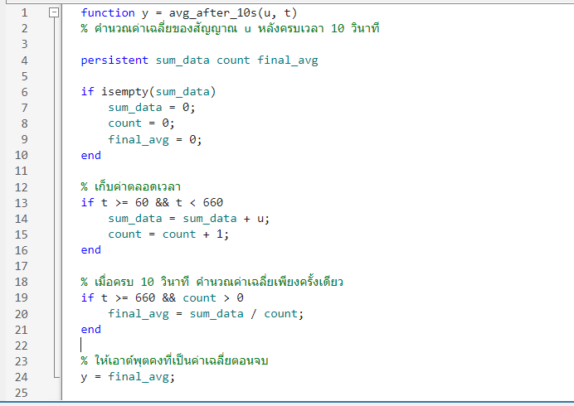
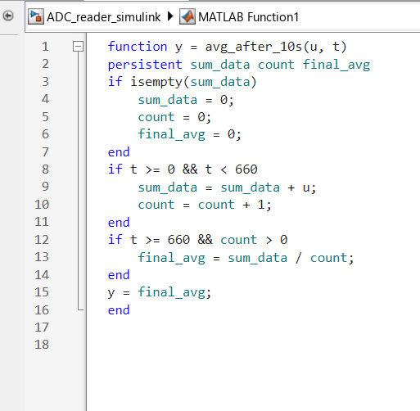

 |  |  |  | RA | RB | RC | LA | LB
 |  |  | 0% | 0 | 0 | 100 | 0 | 0
 |  |  | 10% | 0 | 2.93741 | 89.05378 | 0.00048 | 1.72343
 |  |  | 20% | 1 | 13.14644 | 58.44437 | 3.15163 | 11.63505
 |  |  | 30% | 3 | 22.39099 | 36.59498 | 6.41207 | 21.97125
 |  |  | 40% | 5 | 31.74797 | 13.1445 | 9.10335 | 32.4472
 |  |  | 50% | 8 | 44.04889 | 10.3171 | 12.04391 | 41.85423
 |  |  | 60% | 25 | 57.17381 | 7.55256 | 17.29929 | 54.19891 |  |  |  | y = 10.282x - 31.327
 |  |  | 70% | 42 | 69.23125 | 4.98314 | 36.67235 | 64.92148 |  |  |  | R² = 0.839
 |  |  | 80% | 63 | 82.1081 | 2.12623 | 55.00695 | 76.21659
 |  |  | 90% | 88 | 97.38077 | 0 | 81.70481 | 92.3853 |  |  |  | y = 10.828x - 17.91
 |  |  | 100% | 99 | 97.45862 | 0 | 97.59209 | 95.80894 |  |  |  | R² = 0.9876

 |  |  |  |  |  |  |  |  |  |  |  | y = -9.9453x + 88.964
 |  |  |  |  |  |  |  |  |  |  |  | R² = 0.7993
 |  |  |  |  |  |  |  |  |  |  |  | y = 9.446x - 27.677
 |  |  |  |  |  |  |  |  |  |  |  | R² = 0.8249

 |  |  |  |  |  |  |  |  |  |  |  | y = 10.392x - 17.517
 |  |  |  |  |  |  |  |  |  |  |  | R² = 0.9906

